概要図
１．処理概要

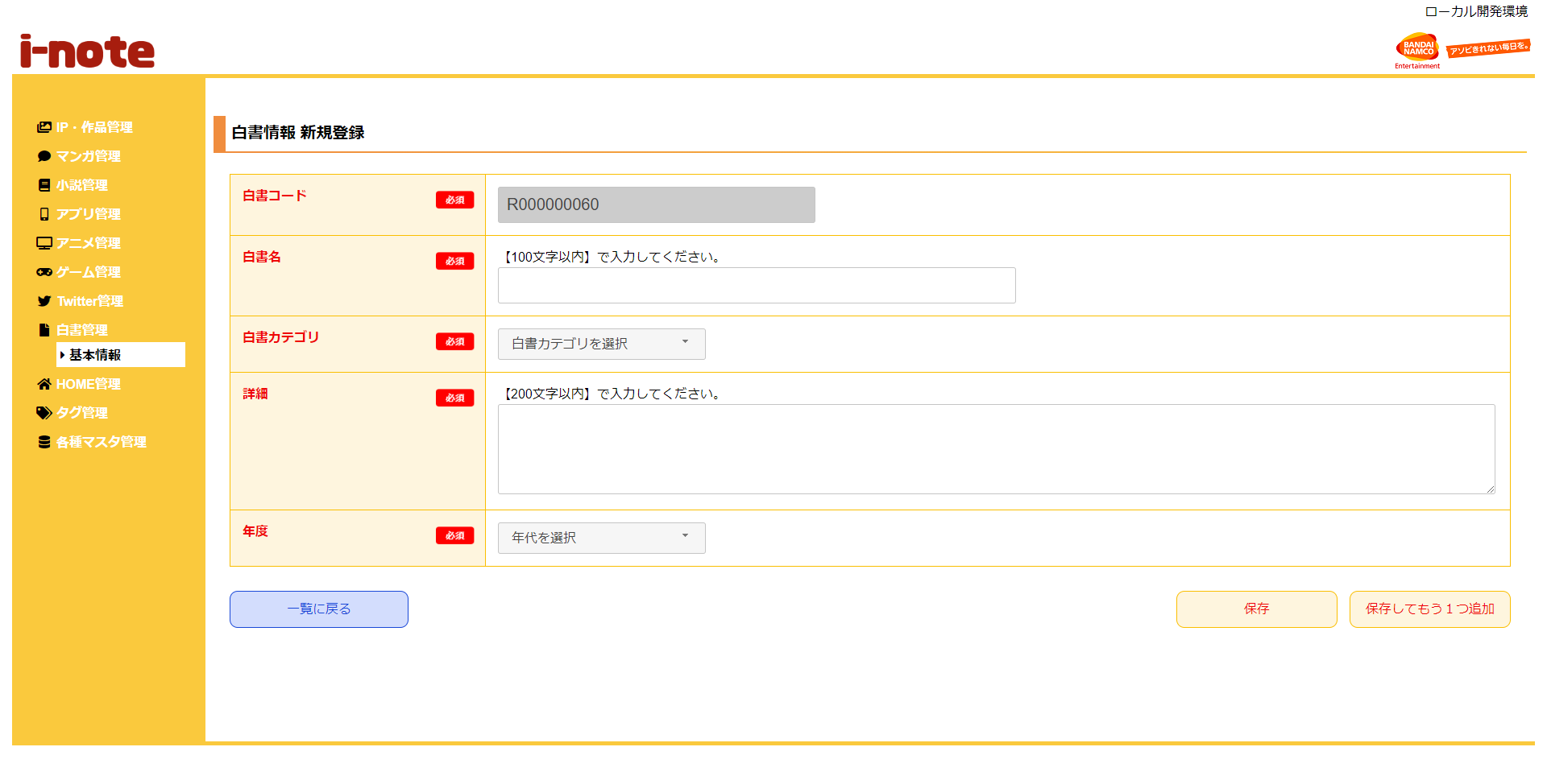
 | 初期表示
 |  | [1] | 白書情報 新規登録情報入力領域
 |  |  | 領域説明： | 白書情報新規登録に必要な情報を入力する。

１
 |  |  | 要素名 |  | 説明
 |  |  | 白書コード |  | 「メディアレポート基本マスタ.メディアレポートコード」+1を自動発行する。
 |  |  | 白書名 |  | 白書名を100文字以内で入力する。
 |  |  | 白書カテゴリ |  | プルダウンで「メディアレポート基本マスタ.メディアレポートコードカテゴリ」のカテゴリを選択する。
 |  |  | 詳細 |  | 詳細を200文字以内で入力する。
 |  |  | 年度 |  | プルダウンで2000年～現在の年までの年度を選択する。

 |  | [2] | ボタン表示領域
 |  |  | 領域説明： | 白書情報一覧画面へ遷移、メディアレポート基本マスタへの登録を行う。

2
 |  |  | 要素名 |  | 説明
 |  |  | 一覧に戻るボタン |  | 白書情報 一覧画面に遷移する。
 |  |  | 保存ボタン |  | 入力された情報をメディアレポート基本マスタに登録し、白書情報 一覧画面に遷移する。
 |  |  | 保存してもう1つ追加ボタン |  | 入力された情報をメディアレポート基本マスタに登録し、白書情報 新規登録画面に遷移する。

